アラーム音設定画面
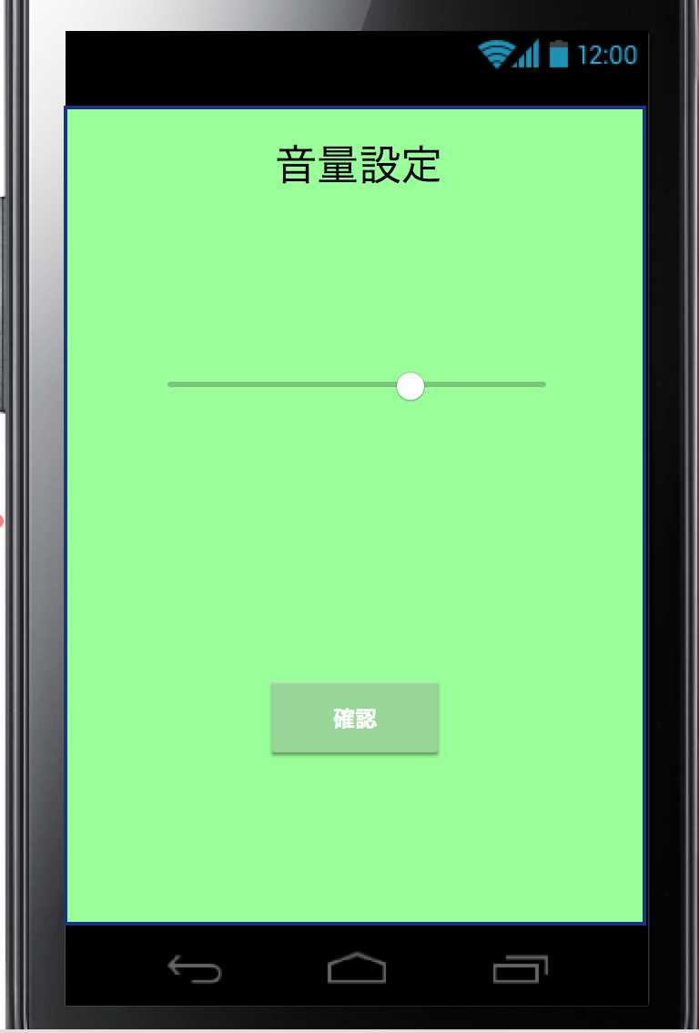
プロジェクト名 |  | 目覚ましアプリ |  | 作成日 |  | 2016-10-11 |  | 作成者 |  | 大西
画面名 |  | 音量設定画面 |  | 更新日 |  | 2016-10-20 |  | 更新者 |  | 大西

例 | ○○ラベル | TextField | 非活性 | 表示 | 「○○」 |  | - | - | -
ID:01 | 画面名称 | TextField | 非活性 | 表示 | ‐
ID:02 | 音量設定バー | ImageView | 活性 | 表示
ID:01
ID:03 | 確認ボタン | Imagebutton | 活性 | 表示

ID:02

ID:03

画面項目詳細
No. | 項目ID | 項目名 | イベント
 | ID:02 | 音量設定バー | 印をスライドさせることで音量を設定できる
 | ID:03 | 確認ボタン | 確認ボタンを押下するとID:002で設定した音量を確認できる
 |  | 画面遷移 | Androidの戻るキーでTOP画面に遷移すること

メッセージ定義

共通イベント

